Hoja 1
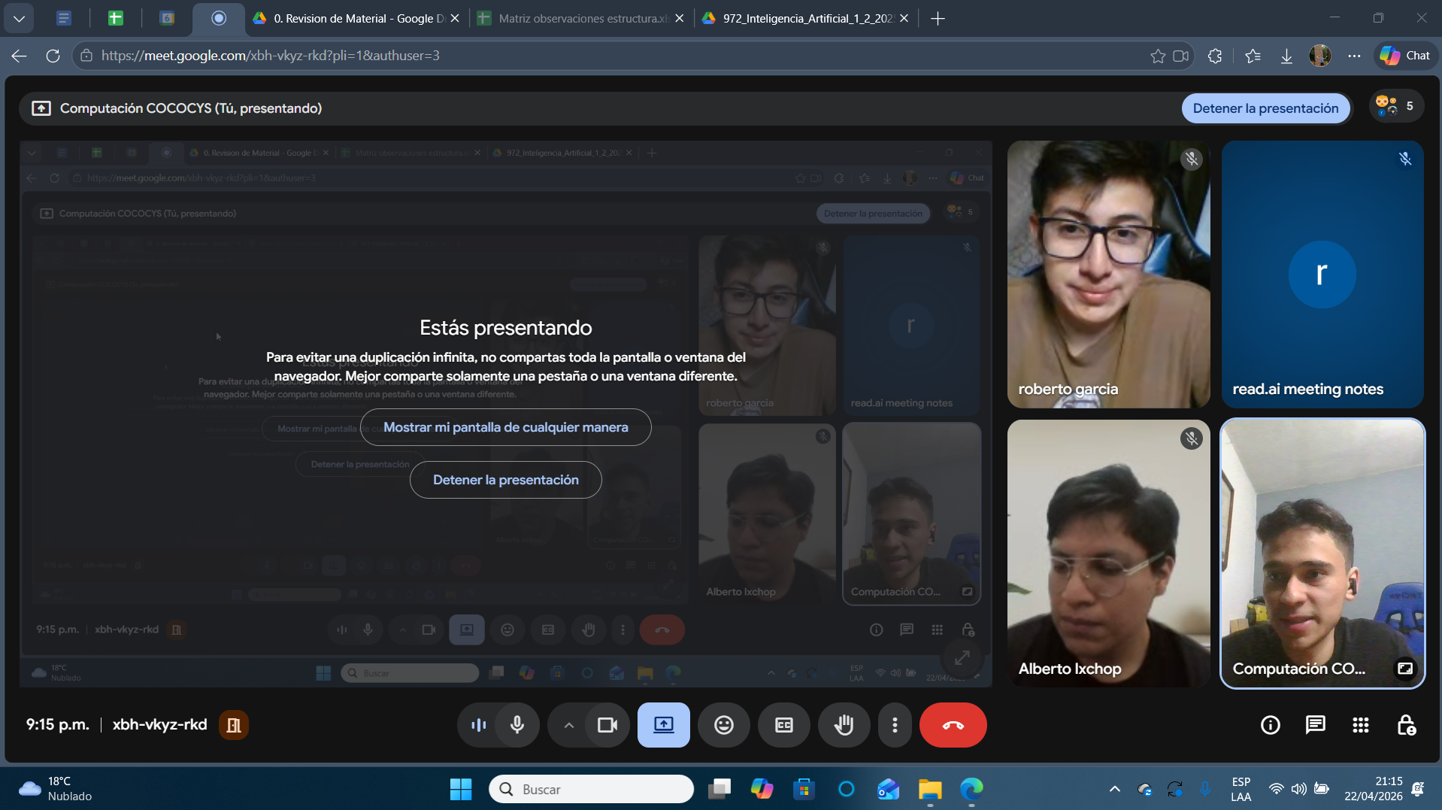
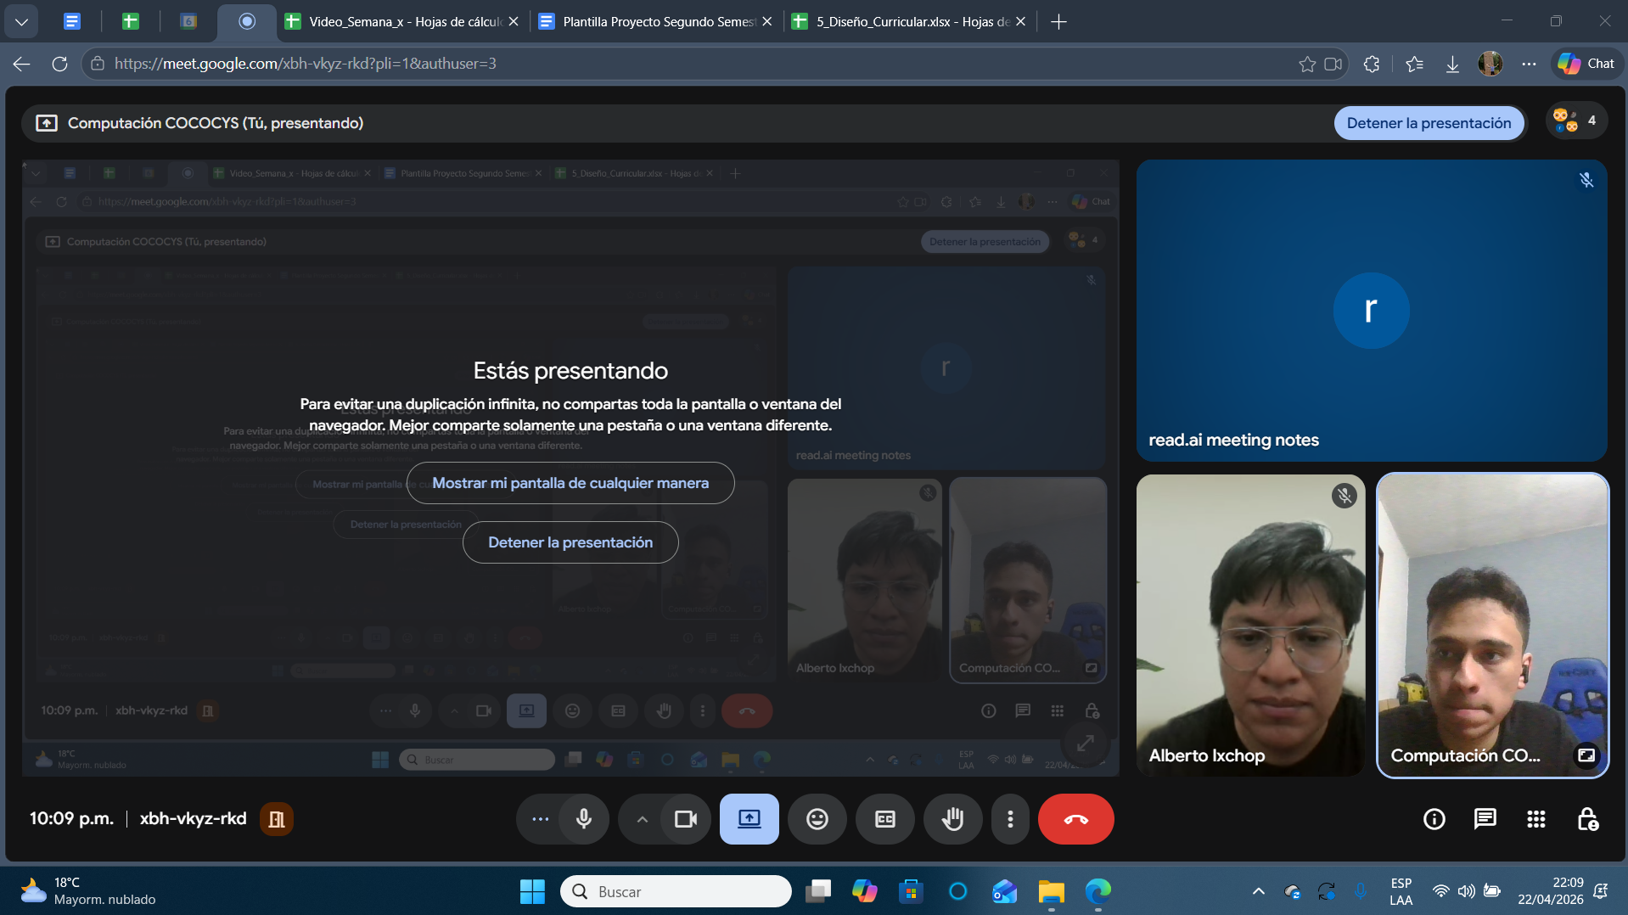
Nombre | Carnet
Alberto Kanec Ixchop Ordoñez | 201700727
Roberto Miguel García Santizo | 202201724

